Gran Formato
MATERIAL GRAN FORMATO LOTERIA DE MEDELLIN
Material | Espeficaciones | Cantidad | No de referencias al Año | Cantidad Total | Valor Unitario | IVA | Valor Unitario Total Con IVA | Valor Total Con IVA

Fachada sin Bastidores. (Se requiere retirar lonas actuales) | Lona Superior: Medidas: 745cm x215 cm / Lona para exteriores / Full Color | 1 | 3 | 3 |  | 0 | 0 | 0
 | Lona Lateral Medidas: 190cm x 235cm / Lona para exteriores / Full Color / incluir | 2 |  | 6 |  | 0 | 0 | 0
 | Intalacion | 1 |  | 3 |  | 0 | 0 | 0
Pendones para red de ventas | Pendones de 80*100 CM Lona Baner para exteriores Tubo cortinero superior e inferior Impresión Digital Full color, acabado mate | 110 | 3 | 330 |  | 0 | 0 | 0
Publicidad Set Sorteo (Se requiere retirar los adhesivos existentes) | Adhesivo 2.30x60 | 1 | 3 | 3 |  | 0 | 0 | 0
 | Adhesivo 85x59 | 1 |  | 3 |  | 0 | 0 | 0
 | Adhesivo 180x73 | 1 |  | 3 |  | 0 | 0 | 0
Publicidad Set completo Sorteo (Se requiere retirar los adhesivos existentes) | Adhesivo 2.30x60 | 1 | 2 | 2 |  | 0 | 0 | 0
 | Adhesivo 85x59 | 1 |  | 2 |  | 0 | 0 | 0
 | Adhesivo 180x73 | 1 |  | 2 |  | 0 | 0 | 0
 | Adhesivo 180x60 | 1 |  | 2 |  | 0 | 0 | 0
 | Adhesivo 85x60 | 1 |  | 2 |  | 0 | 0 | 0
 | Adhesivo 50x88 | 1 |  | 2 |  | 0 | 0 | 0
 | Adhesivo 52x74 | 1 |  | 2 |  | 0 | 0 | 0
 | Adhesivo 50x88 | 1 |  | 2 |  | 0 | 0 | 0
 | Adhesivo 50x88 | 1 |  | 2 |  | 0 | 0 | 0
Publicidad Set Sorteo Contingencia (Se requiere retirar los adhesivos existentes) | Adhesivo 8mt x 3 mt | 1 | 1 | 1 |  | 0 | 0 | 0
 | Adhesivo 3,5mt x 70,5 cm | 1 |  | 1 |  | 0 | 0 | 0
 | Adhesivo 2mt x 70,5 cm | 1 |  | 1 |  | 0 | 0 | 0
 | Adhesivo 1,40mt x 80,5 cm | 1 |  | 1 |  | 0 | 0 | 0
 | Adhesivo 71 cm x 94 cm | 1 |  | 1 |  | 0 | 0 | 0
Marcos y puertas de ascensores. • Impresión e instalación de vinilos adhesivos, laminados mate e impresión en policromía. | 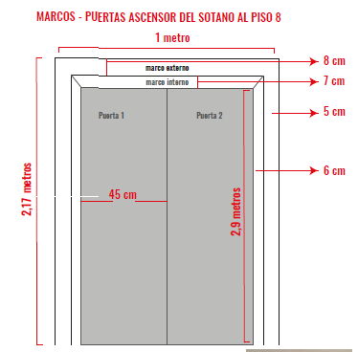 | 18 | 3 | 54 |  | 0 | 0 | 0
 | 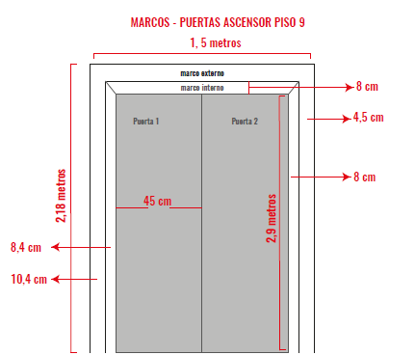 | 2 | 3 | 6 |  | 0 | 0 | 0
Microperforados para vehiculos | Impresión de Microperforados 1 metro Ancho x 30 Alto Ctm | 100 | 3 | 300 |  | 0 | 0 | 0
Dummies | 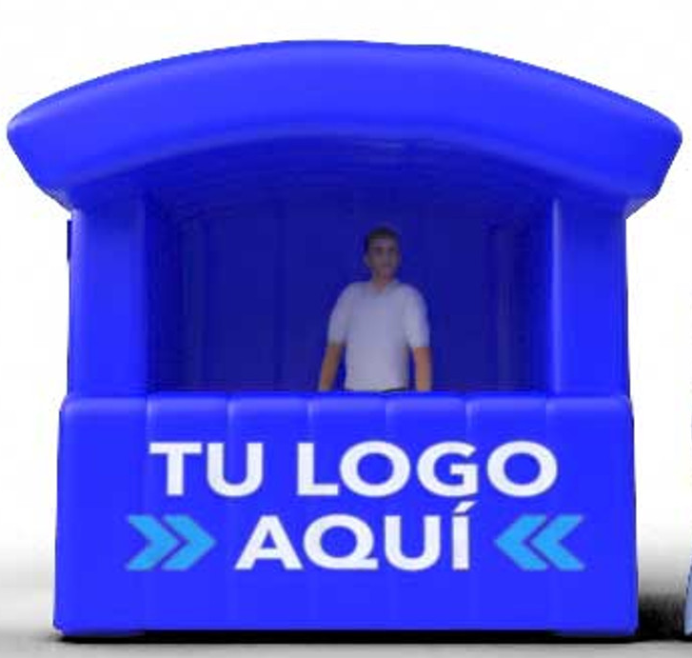 Stand Silver Inflable con Motor 2.4 x 1.5 x 2 (imagen de referencia) | 1 | 1 | 1 |  | 0 | 0 | 0
Mudulo | 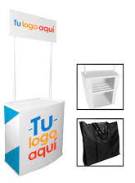 Modulo Publicitario: Alto 197cm, Largo 80 cm, Ancho: 44cm, vinilo mate, maleta (imagen de Referencia) | 1 | 1 | 1 |  | 0 | 0 | 0
Carpas publicitaria. Estructura y techo unicolor | 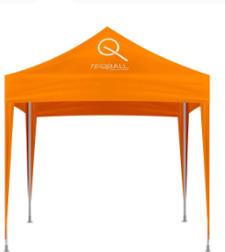 Estructura plegable metálica, Pintura electroestática, Lona verano impermeable, Altura 120cm a 220cm (imagen de Referencia) | 1 | 1 | 1 |  | 0 | 0 | 0
Sala de ganadores | Impresion e instalación de vinilo adhesivo + laminado, instalado en espejo sobre vidrios, Medidas 112x203 cm | 1 | 1 | 1 |  | 0 | 0 | 0
Cambio publicidad Modulo publicitario | Brandeo de mesa publicitaria entregada por el cliente Vinilo adhesivo black out con laminado transparente, Medidas 120x100, 120x40, (60x100cm 2 und) | 2 | 1 | 2 |  | 0 | 0 | 0
POPMAN X ARAÑA | . Fabricación en tela codra, arnés broche de seguridad, centro y pines de sujeción plásticos, varillas tensoras en aluminio. Tamaño: para banner con ojales, 60x110 cm | 3 | 1 | 3 |  | 0 | 0 | 0
 |  |  |  |  |  |  |  | 0

